resistencia
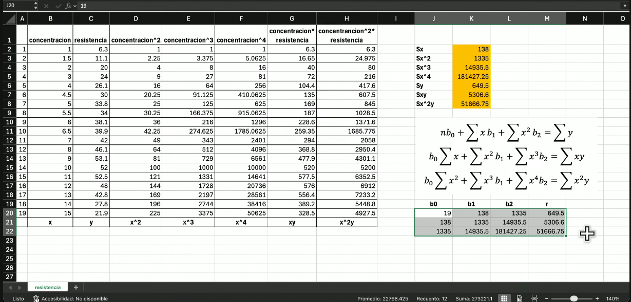
 | concentracion | resistencia | concentración^2 | concentración^3 | concentración^4 | concentración*resistencia | concentración^2*resistencia
1 | 1 | 6.3 | 1 | 1 | 1 | 6.3 | 6.3 | Sx | 138
2 | 1.5 | 11.1 | 2.25 | 3.375 | 5.0625 | 16.65 | 24.975 | Sx^2
3 | 2 | 20 | 4 | 8 | 16 | 40 | 80 | Sx^3
4 | 3 | 24 | 9 | 27 | 81 | 72 | 216 | Sx^4
5 | 4 | 26.1 | 16 | 64 | 256 | 104.4 | 417.6 | Sy
6 | 4.5 | 30 | 20.25 | 91.125 | 410.0625 | 135 | 607.5 | Sxy
7 | 5 | 33.8 | 25 | 125 | 625 | 169 | 845 | Sx^2y
8 | 5.5 | 34 | 30.25 | 166.375 | 915.0625 | 187 | 1028.5
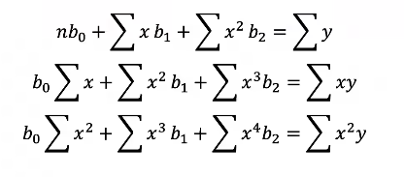
9 | 6 | 38.1 | 36 | 216 | 1296 | 228.6 | 1371.6
10 | 6.5 | 39.9 | 42.25 | 274.625 | 1785.0625 | 259.35 | 1685.775
11 | 7 | 42 | 49 | 343 | 2401 | 294 | 2058
12 | 8 | 46.1 | 64 | 512 | 4096 | 368.8 | 2950.4
13 | 9 | 53.1 | 81 | 729 | 6561 | 477.9 | 4301.1
14 | 10 | 52 | 100 | 1000 | 10000 | 520 | 5200
15 | 11 | 52.5 | 121 | 1331 | 14641 | 577.5 | 6352.5
16 | 12 | 48 | 144 | 1728 | 20736 | 576 | 6912
17 | 13 | 42.8 | 169 | 2197 | 28561 | 556.4 | 7233.2
18 | 14 | 27.8 | 196 | 2744 | 38416 | 389.2 | 5448.8 | b0 | b1 | b2 | r
19 | 15 | 21.9 | 225 | 3375 | 50625 | 328.5 | 4927.5
 | x | y | x^2 | x^3 | x^4 | xy | x^2y

